Задачи на выборку данных
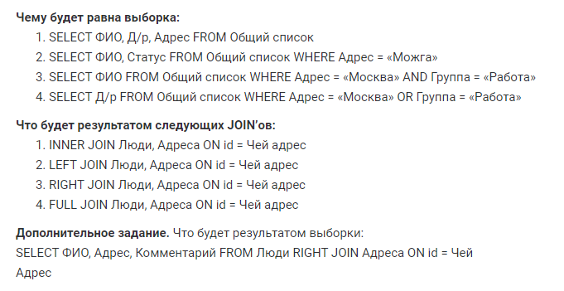

 | Общий список

 | ФИО | Д/р | Статус | Тел | Комментарий | Адрес | Группа
 | Иванов И. И. | 12/02/1990 | женат | 126 | интернет | Можга | Работа
 | Иванов И. И. | 12/02/1990 | женат | 127 | старый | Можга | Работа
 | Иванов И. И. | 18/09/2001 | холост | 527 | личный | Санкт-Петербург | Школа
 | Петров П. П. | 23/04/1983 | женат | 234 | личный | Москва | Родня
 | Петров П. П. | 24/04/1983 | женат | 235 | рабочий | Москва | Родня
 | Васильев В. В. | 21/05/1998 | холост | 456 | личный | Белгород | Друзья
 | Сидоров С.С. | 13/07/2007 | холост | 643 | личный | Киров | Родня
 | Сидоров С.С. | 13/07/2007 | холост | 654 | старый | Киров | Родня
 | Александров А.А. | 05/03/1987 | женат | 412 | рабочий | Уфа | Друзья
 | Борисов Б.Б | 16/08/1989 | холост | 723 | рабочий | Москва | Работа
 | Михайлов М.М. | 08/01/1997 | женат | 876 | личный | Сочи | Университет
 | Михайлов М.М. | 08/01/1997 | женат | 875 | рабочий | Сочи | Университет
 | Кириллов К.К. | 03/12/1996 | холост | 933 | личный | Киров | Работа

1. | ФИО | Д/р | Адрес
 | Иванов И. И. | 12/02/1990 | Можга
 | Иванов И. И. | 12/02/1990 | Можга
 | Иванов И. И. | 18/09/2001 | Санкт-Петербург
 | Петров П. П. | 23/04/1983 | Москва
 | Петров П. П. | 24/04/1983 | Москва
 | Васильев В. В. | 21/05/1998 | Белгород
 | Сидоров С.С. | 13/07/2007 | Киров
 | Сидоров С.С. | 13/07/2007 | Киров
 | Александров А.А. | 05/03/1987 | Уфа
 | Борисов Б.Б | 16/08/1989 | Москва
 | Михайлов М.М. | 08/01/1997 | Сочи
 | Михайлов М.М. | 08/01/1997 | Сочи
 | Кириллов К.К. | 03/12/1996 | Киров

2. | ФИО | Статус
 | Иванов И. И. | женат
 | Иванов И. И. | женат

3. | ФИО
 | Борисов Б.Б

4. | Д/р
 | 12/02/1990
 | 12/02/1990
 | 23/04/1983
 | 24/04/1983
 | 16/08/1989
 | 03/12/1996

